1F
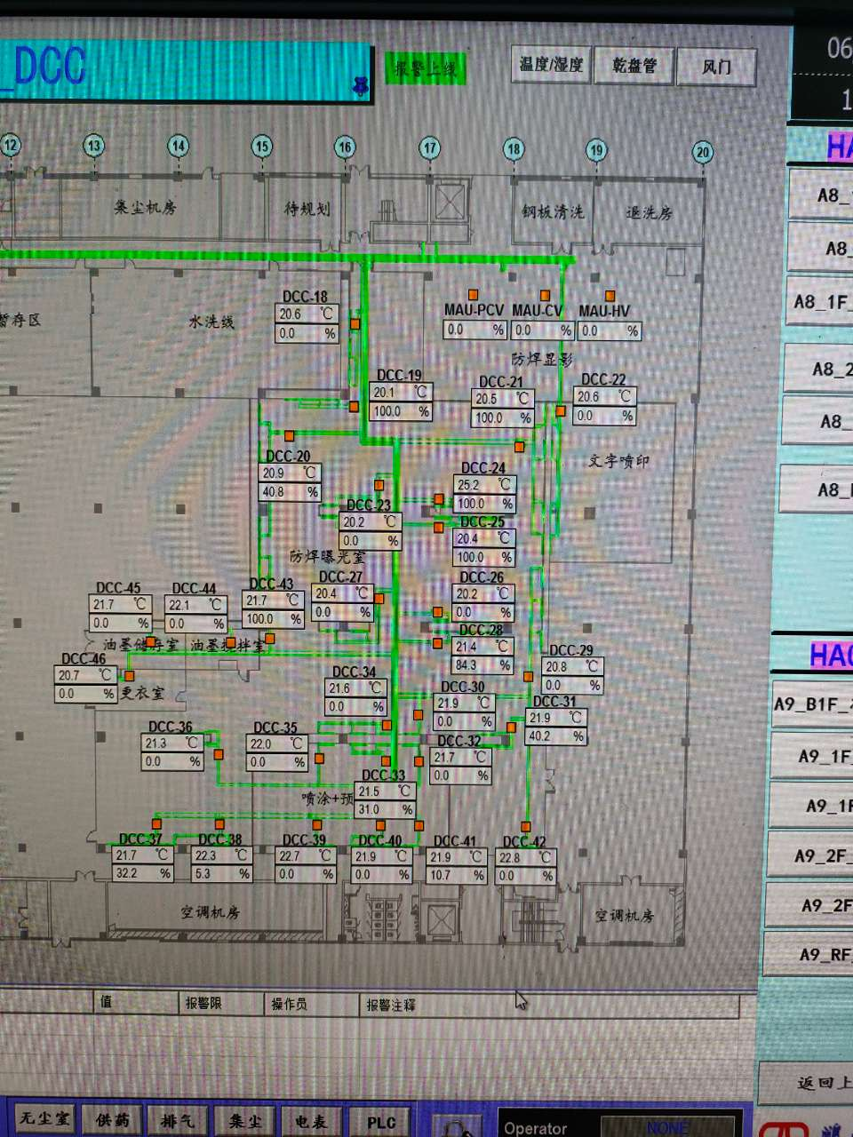
车间 | DCC名称 | 溫溼度看板 | 温度控制中值 | HIHI | HI | LO | LOLO | 湿度 | 看板點位 | 空调箱
A9-1F防焊曝光室 | TCV_18 | TTHT06 | 22±2 | 24 | 23 | 21 | 20 | 50 | A9_CR_1F_ROOM_TT06 | A9-MAU101-MAU103
 | TCV_19
 | TCV_20
 | TCV_21
 | TCV_23
 | TCV_24
 | TCV_25
 | TCV_26
 | TCV_27
 | TCV_28
 | TCV_29
 | TCV_30
 | TCV_31
 | TCV_34
 | TCV_36 | TTHT07 | 22±2 | 24 | 23 | 21 | 20 | 50 | A9_CR_1F_ROOM_TT07
 | TCV_37
 | TCV_38
 | TCV_43
喷涂/预烤 | TCV_32 | TTHT08 | 22±2 | 24 | 23 | 21 | 20 | 50 | A9_CR_1F_ROOM_TT08
 | TCV_33
 | TCV_35
 | TCV_39
 | TCV_40
 | TCV_41
 | TCV_42
文字喷印 | TCV_22 | TTHT09 | 22±2 | 24 | 23 | 21 | 20 | 50 | A9_CR_1F_ROOM_TT09
油墨储存室 | TCV_45 | TTHT11 | 22±2 | 24 | 23 | 21 | 20 | 50 | A9_CR_1F_ROOM_TT11
油墨搅拌室 | TCV_44
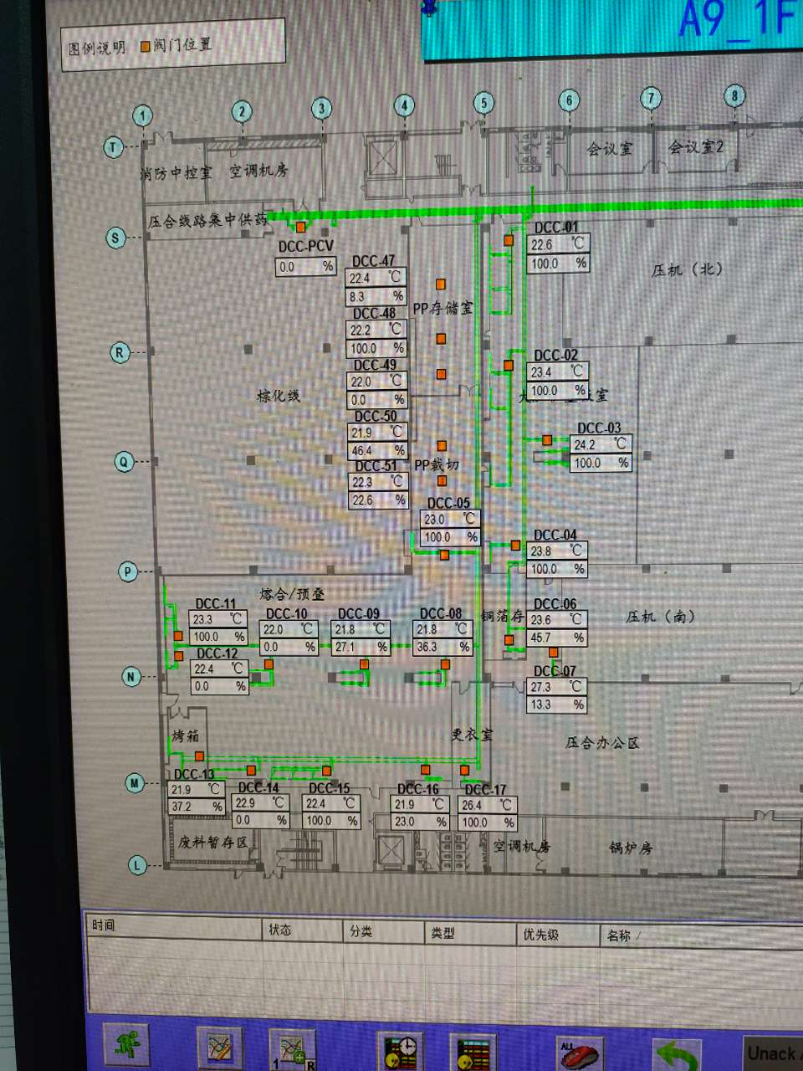
熔合/预叠 | TCV_08 | TTHT03 | 21±3 | 24 | 22 | 20 | 18 | 50 | A9_CR_1F_ROOM_TT03 | A9-MAU104
 | TCV_09
 | TCV_10
 | TCV_11
 | TCV_12
 | TCV_13
 | TCV_14
 | TCV_15
 | TCV_16
铜箔储存室 | TCV_06 | TTHT05 | 22±3 | 25 | 24 | 20 | 19 | 50 | A9_CR_1F_ROOM_TT05
PP裁切 | TCV_05 | TTHT02 | 21±3 | 24 | 22 | 20 | 18 | 50 | A9_CR_1F_ROOM_TT02
 | TCV_50
 | TCV_51
PP存储室 | TCV_47 | TTHT01 | 21±3 | 24 | 22 | 20 | 18 | 50 | A9_CR_1F_ROOM_TT01
 | TCV_48
 | TCV_49
大压机叠板室 | TCV_01 | TTHT04 | 21±3 | 24 | 22 | 20 | 18 | 50 | A9_CR_1F_ROOM_TT04
 | TCV_02
 | TCV_03
 | TCV_04

2F
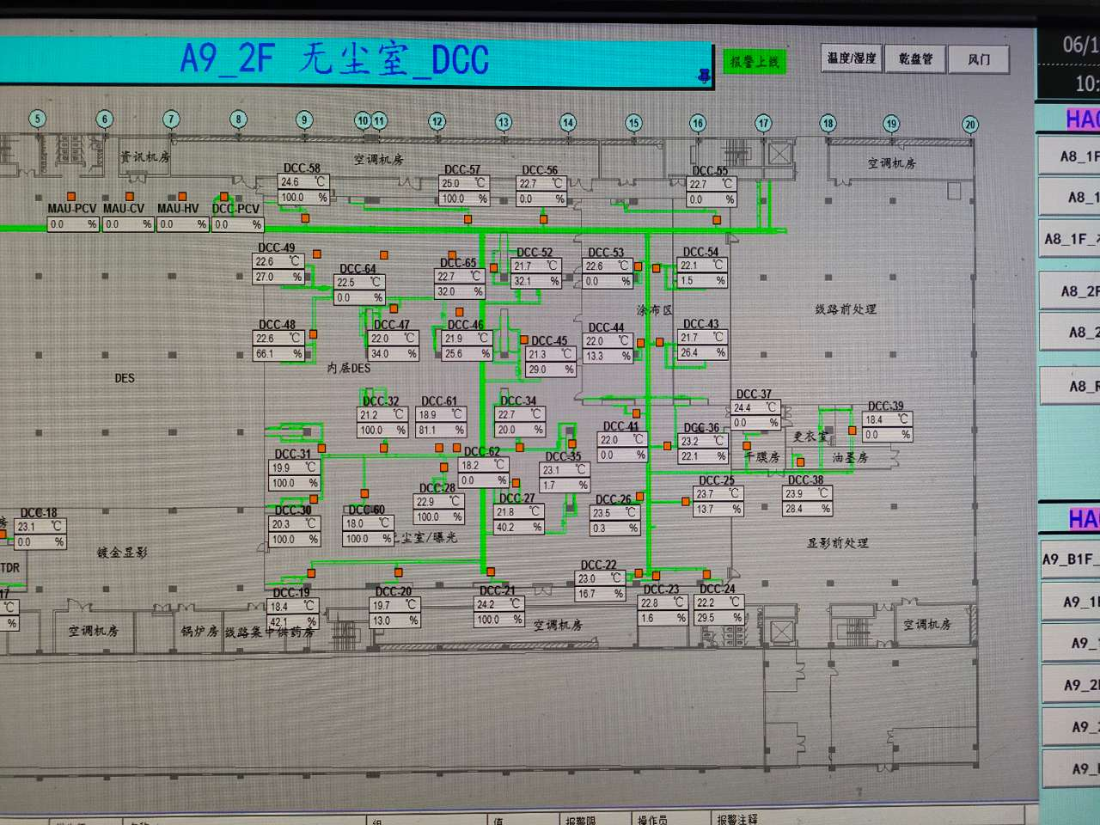
车间 | DCC名称 | 溫溼度看板 | 温度控制中值 | HIHI | HI | LO | LOLO | 湿度 | 看板點位 | 空调箱
A9-2F线路无尘室（曝光） | TCV_19 | TTH05 | 21±1 | 22 | 21.5 | 20.5 | 20 | 50 | A9_CR_2F_ROOM_TT05 | A9-MAU204-MAU206
 | TCV_20
 | TCV_21
 | TCV_28
 | TCV_30
 | TCV_31
 | TCV_32
 | TCV_60
 | TCV_61
 | TCV_22 | TTH06 | 21±1 | 22 | 21.5 | 20.5 | 20 | 50 | A9_CR_2F_ROOM_TT06
 | TCV_23
 | TCV_24
 | TCV_25
 | TCV_26
 | TCV_27
 | TCV_34
 | TCV_36
 | TCV_41
内层DES | TCV_45 | TTHT04 | 22±2 | 24 | 23 | 21 | 20 | 50 | A9_CR_2F_ROOM_TT04
 | TCV_46
 | TCV_47
 | TCV_48
 | TCV_49
 | TCV_52
 | TCV_56
 | TCV_57
 | TCV_58
 | TCV_64
 | TCV_65
涂布区 | TCV_43 | TTHT07 | 22±2 | 24 | 23 | 21 | 20 | 50 | A9_CR_2F_ROOM_TT07
 | TCV_44
 | TCV_53
 | TCV_54
 | TCV_55
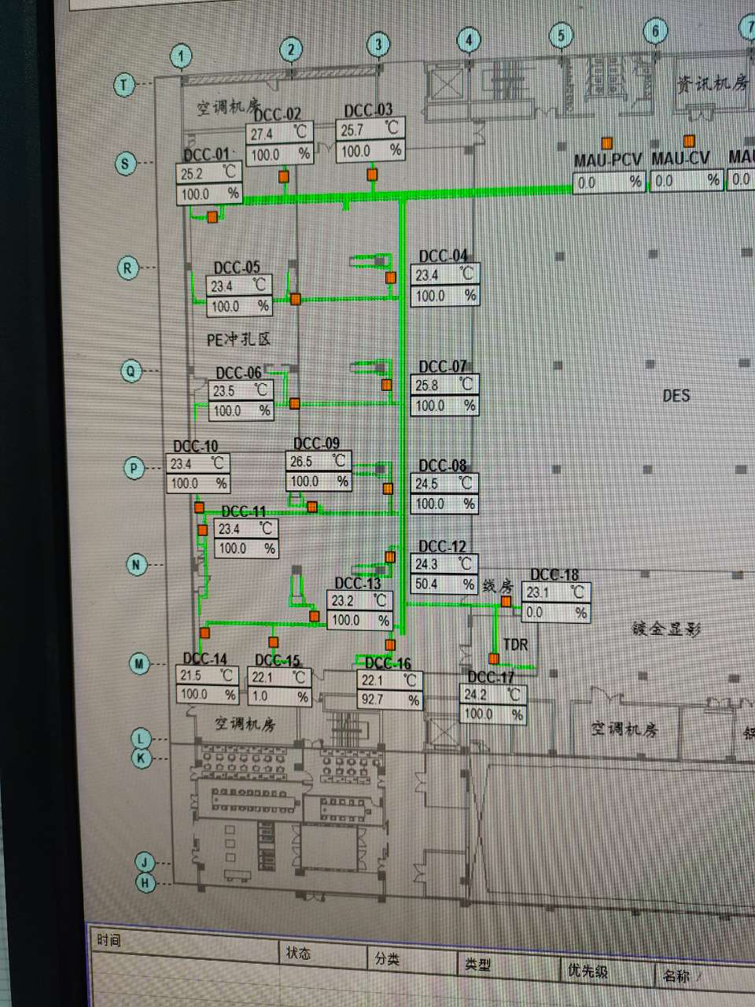
干膜房 | TCV_37 | TTHT08 | 22±2 | 24 | 23 | 21 | 20 | 50 | A9_CR_2F_ROOM_TT08
PE冲孔区 | TCV_01 | TTHT01 | 22±3 | 25 | 24 | 20 | 19 | 50 | A9_CR_2F_ROOM_TT01 | A9-MAU201/MAU207
 | TCV_02
 | TCV_05
 | TCV_06
线路办公区 | TCV_03 | TTHT02 | 22±2 | 24 | 23 | 21 | 20 | 50 | A9_CR_2F_ROOM_TT02
 | TCV_04
 | TCV_07
 | TCV_08
 | TCV_09
 | TCV_10
 | TCV_11
 | TCV_12
 | TCV_13
 | TCV_14
 | TCV_15
 | TCV_16
线房 | TCV_18 | TTHT03 | 22±2 | 24 | 23 | 21 | 20 | 50 | A9_CR_2F_ROOM_TT03
 | TCV_17 | TTHT11 | 22±2 | 24 | 23 | 21 | 20 | 50 | A9_CR_2F_ROOM_TT11

